tulos
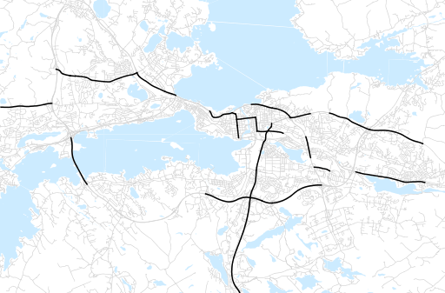
Otsikko | heinäkuu 2018
Tilasto | liikennesuorite
Laskenta-aineisto | Kuukauden konstruoitu keskivuorokausiliikenne
Laskentajakso | 08.17 - 07.18
Viikonpäivät
Aikaväli
Vertailujakso

 | elokuu-17 | syyskuu-17 | lokakuu-17 | marraskuu-17 | joulukuu-17 | tammikuu-18 | helmikuu-18 | maaliskuu-18 | huhtikuu-18 | toukokuu-18 | kesäkuu-18 | heinäkuu-18
Liikennesuorite | 1,258,260 | 1,248,136 | 1,210,007 | 1,163,028 | 1,186,160 | 1,136,987 | 1,142,174 | 1,179,818 | 1,247,180 | 1,268,892 | 1,240,434 | 1,131,211

Kuukausiraportti

